Sheet1
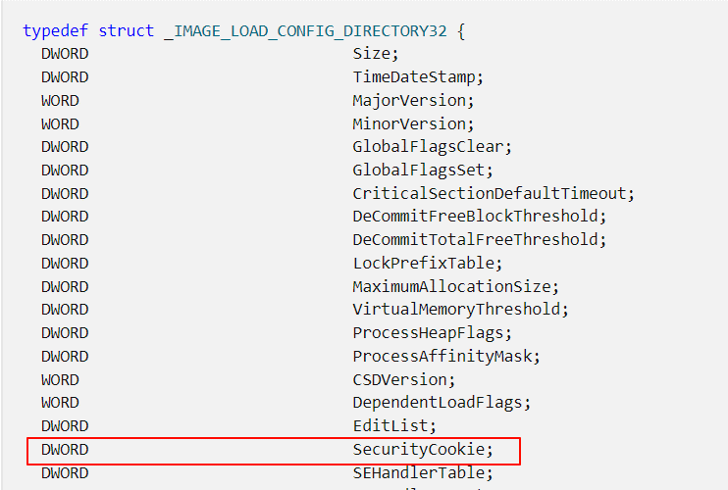
驱动加载器(实现驱动隐藏)

 | 1、原理
 | 加载R3可执行文件到内存执行(类似process hollow) |  | 加载驱动到内核执行
 | 申请内存空间 |  | 申请内存空间
 | 载入pe文件 |  | 载入pe文件
 | 拉升pe文件 |  | 拉升pe文件
 | 修复重定位 |  | 修复重定位
 | 修复IAT |  | 修复IAT
 | tls(主要用于那些需要线程间数据隔离。) |  | 修复异常(x86不在文件中不需在意，
 | 延迟导入表 |  |  | x64是写在文件异常目录中 需修复)
 | 修复异常(x86不在文件中不需在意， |  | 修复cookie(主要是编译成win10的驱动，
 |  | x64是写在文件异常目录中 需修复) |  | 编译成win7的会自动修复，也就是在win10后，
 | 获取入口点，执行入口点 |  |  | 为了防止内存加载驱动设下屏障）
 |  |  | 获取入口点，执行入口点

 | 2、扫描内核所有模块(源码见 .code)
 |  | 驱动断链的模块 无法扫描到

 | 3、加载(3个项目 见.code)
 |  | 驱动加载器(驱动壳)
 |  | 需要测试的驱动(驱动源)
 |  | sys转为全局变量(sys2bin)

 | 4、在visual studio中设置三个项目的依赖关系
 | Test项目先编译，在编译sys2bin项目，此时将编译好的sys2bin.exe处理Test.sys 生成dll.h,
 | 最后编译DriverLoader项目

Sheet3
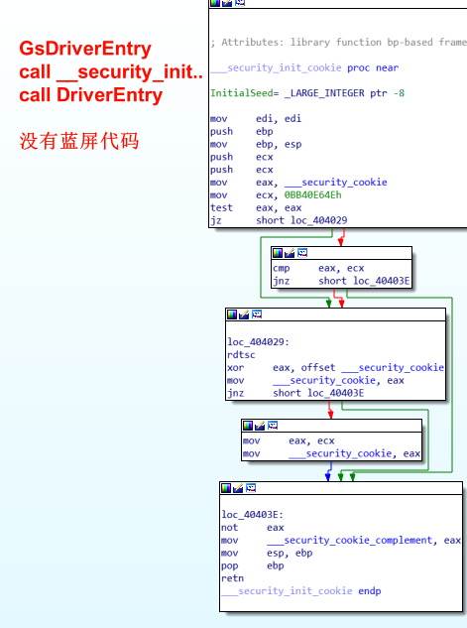
1）分析 编译成win10版本的sys | 2）win7版本的sys 分析
petool查看securityCookie值
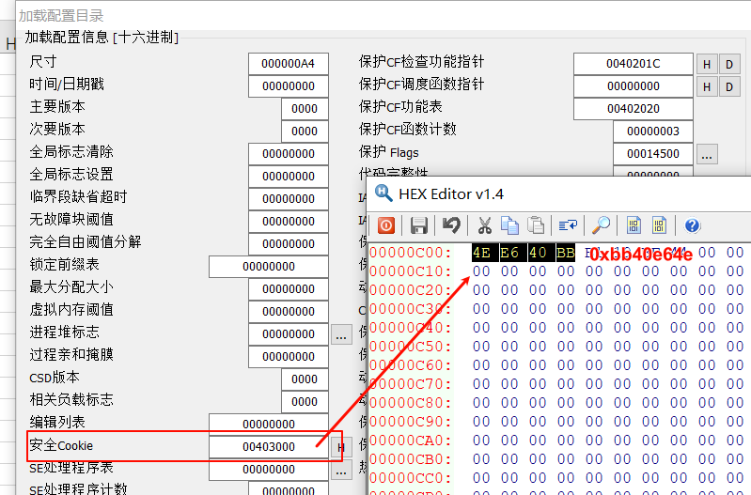

IDAx32分析
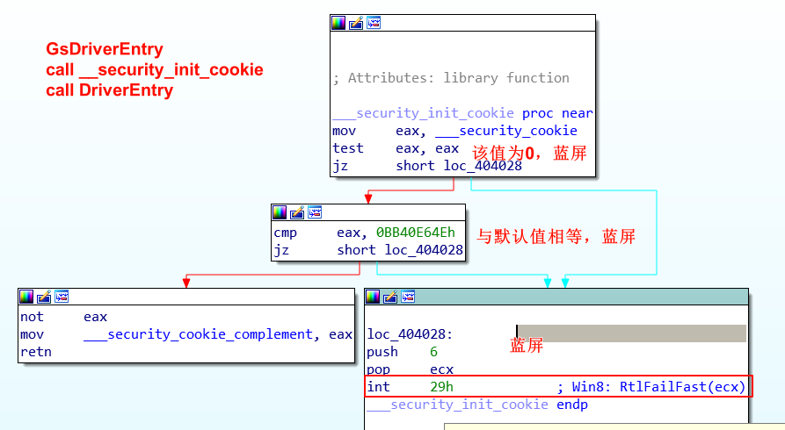

3）也就是在win10后，为了防止内存加载驱动设下屏障。

Sheet4
1）在解决方案中设置 项目依赖项
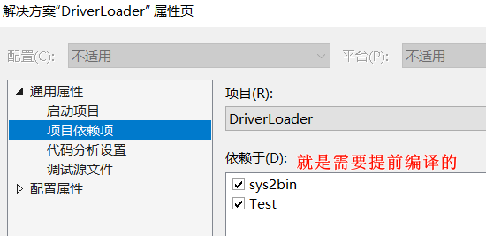

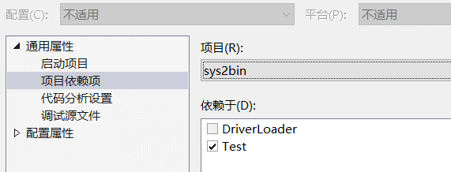

2）在编译DriverLoader项目时，需要准备dll.h(需要与Test.exe数据同步)
在DriverLoader子项目中编写批处理脚本 script.bat
chcp 65001>nul
if "%~1"=="GENERATE_DLL.H_DEBUG" goto GENERATE_DLL.H_DEBUG
if "%~1"=="GENERATE_DLL.H_RELEASE" goto GENERATE_DLL.H_RELEASE
if "%~1"=="" goto END
rem 生成dll.h
:GENERATE_DLL.H_DEBUG
..\debug\sys2bin.exe ..\debug\Test.sys
:GENERATE_DLL.H_RELEASE
..\release\sys2bin.exe ..\release\Test.sys
:END

在DriverLoader子项目中设置，生成前事件
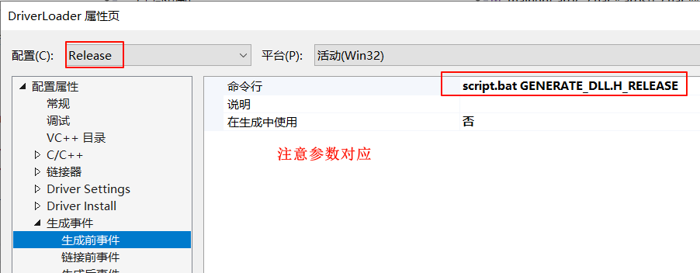

点击解决方案生成即可

